1.1 Generalidades
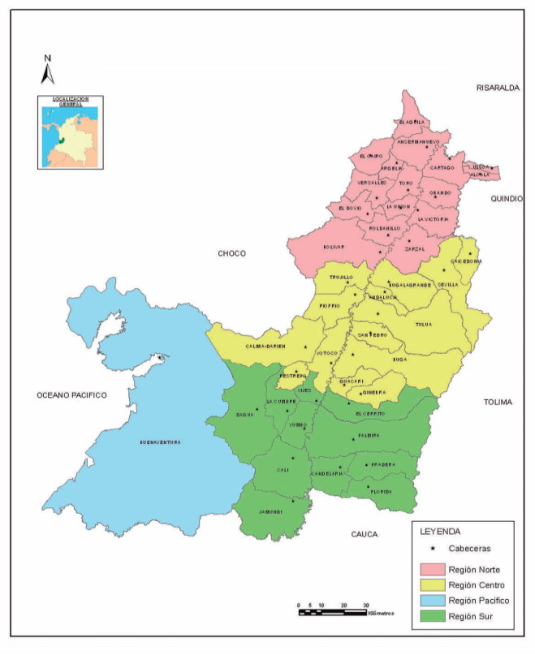
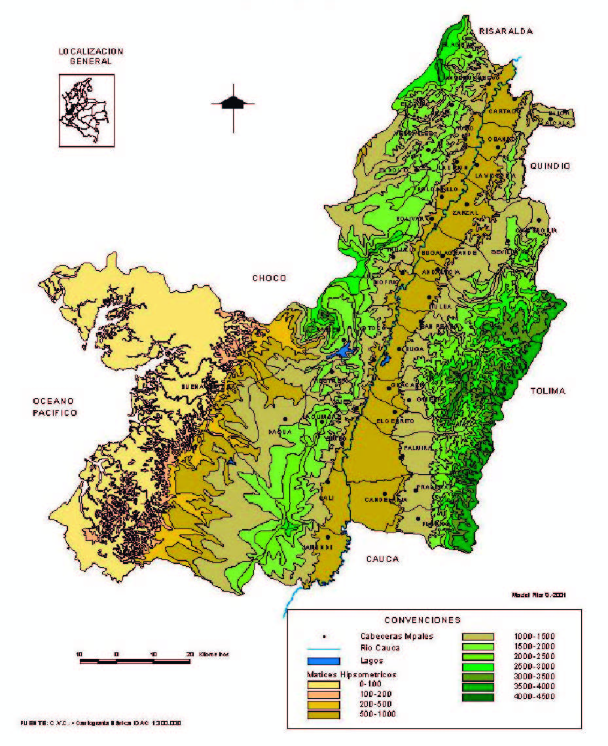


1.1 HISTORIA, GEOGRAFÍA E HIDROCLIMATOLOGÍA
Historia
El Departamento del Valle del Cauca, está situado en el suroccidente del país, entre la Región Andina y la Región Pacífica. Gran parte del departamento está entre las cordilleras occidental y central, en el valle geográfico del río Cauca de donde proviene su nombre. Está compuesto por 1 distrito y 41 municipios. Limita al norte con Risaralda, al noroeste con Chocó, al sur con Cauca, al este con Quindío y Tolima, y al oeste con el Océano pacífico, teniendo bajo su jurisdicción la Isla de Malpelo. Su capital es Santiago de Cali, que tiene una población de 2.264.748
Tercer departamento más poblado de Colombia (4.556.752 hab en 2021)^{[1]} y vigésimo segundo en extensión 22.195 km².
El Valle del Cauca se constituyó tras la unión de los departamentos de Cali, Cartago y Buga, quienes elevaron su solicitud de establecimiento ante el congreso bajo el decreto Nº 340 del 16 de abril de 1910, durante la presidencia de Ramón González Valencia. Se estableció como capital a Cali y como primer gobernador a Pablo Borrero Ayerbe.
Históricamente, las actividades de los sectores agrícola y pecuario se han desarrollado tanto en las tierras de ladera, que se extienden a lo largo de las cordilleras Occidental y Central, como en la parte plana del valle geográfico del río Cauca.
1.2.2 Reseña Histórica de la División Político Administrativa.
El congreso de Angostura, reunido el 17 de diciembre de 1819, constituyó la República de Colombia, formada por tres departamentos: Cundinamarca, Venezuela y Quito.
En 1857, mediante la Ley 15 se crea el estado Soberano del Cauca, compuesto por más de la cuarta parte del Territorio Nacional, con capital en Popayán y que se conoció como el Cauca Grande.
El Acto Legislativo No. 3 de 1905 proveyó una nueva organización político – administrativa y en desarrollo de él, la Ley 1ª de 1908, dividió el territorio nacional en 34 departamentos y desmembró el antiguo Cauca. El territorio del Valle del Cauca quedó dividido en tres departamentos, Cali, Buga y Cartago.
Finalmente, por Decreto 340 del 1 de abril de 1910 se dividió nuevamente el territorio Nacional en 13 departamentos, uniendo los de Buga, Cartago y Cali bajo el nombre del Departamento del Valle, dividido en 7 provincias, 28 municipios y diez corregimientos con capital en la ciudad de Cali.
Veintiocho municipios integraban el Valle al constituirse como nuevo departamento en 1910: Cali, Palmira, Buga, Tuluá, Cartago, Buenaventura, Roldanillo, Toro, Yumbo, Dagua, La Victoria, Vijes, Guacarí, Florida, Candelaria, El Cerrito, Pradera, Yotoco, Bolívar, Andalucía, Jamundí, Bugalagrande, La Unión, San Pedro, Zarzal y Versalles. De éstos, apenas tres: Cartago, Toro y Roldanillo fueron constituidos como tales antes de la independencia.
Entre 1911 y 1945 la Asamblea Departamental creó catorce nuevos municipios: Riofrío, Sevilla, Alcalá, Caicedonia, Ansermanuevo, Obando, la Cumbre, Ulloa, Trujillo, Calima, El Cairo, Ginebra, El Águila, Argelia y el Dovio. La mayoría de estos municipios surgieron en los primeros veinte años del siglo XX, época en que tuvo acelerado desarrollo la economía cafetera y se registró un vasto proceso migratorio, especialmente, de origen antioqueño.
Subregiones del Valle del Cauca.
Acogiendo la sugerencia de la Subdirección de Desarrollo Regional – Departamento Administrativo de Planeación Departamental, basada en dos estudios técnico-académicos realizados por la Gobernación del Valle del Cauca en convenio con la Universidad San Buenaventura y la Universidad del Valle, titulados “Modelo físico de ordenamiento territorial del Valle del Cauca a partir de su Sistema de Ciudades” y “Lineamientos territoriales para la Integración Regional y Subregional del Valle del Cauca”, que se llevaron a cabo en los períodos 2004-2005 y 2010 respectivamente; para el Anuario Estadístico del Valle del Cauca 2021, la conformación de las Subregiones del Valle del Cauca, es:
Subregión Norte: Cartago, Alcalá, Ansermanuevo, Argelia, Bolivar, El Águila, El Cairo, Obando, Ulloa, Toro, La Unión, La Victoria, Versalles y El Dovio; con 300.226 habitantes, que representan el 6,6% de los habitantes del Departamento.
Subregión Centro: Tuluá, Andalucía, Bugalagrande, Trujillo, Riofrío, Buga, Guacarí, San Pedro, Restrepo, Yotoco, El Darién, Roldanillo, Zarzal, Sevilla y Caicedonia; la cual está representada por 682.389 habitantes país que corresponden al 15% por ciento de la población Vallecaucana.
Subregión Pacífico: Distrito Especial de Buenaventura, que tiene 313.508 habitantes que corresponden al 6,9% de la población total.
Subregión Sur: Cali, Dagua, Jamundí, La Cumbre, Vijes, Yumbo, Palmira, Candelaria, El Cerrito, Florida, Ginebra y Pradera, posee 3.260.647 habitantes que corresponden al 71,6% de la población departamental.
No obstante, es importante señalar que la Subdirección de Desarrollo Regional – Departamento Administrativo de Planeación, a partir de 20 de Noviembre del 2014, informó a la Subdirección de Estudios Socioeconómicos y Competitividad Regional, hoy denominada Subirección de Estudios Socioeconómicos, Ciencia, Tecnología e Innovación, sobre cambios en la distribución de los municipios de cada Subregión. En tal sentido, se advierte que el municipio de Bolívar seguirá siendo considerado dentro de la Subregión Norte.
ASPECTOS AMBIENTALES
Geología y geomorfología.
La geología del departamento se corresponde con la gran parte del país, es decir, con los procesos responsables de la formación de los Andes colombianos, ubicados en una zona en donde se produce el choque entre las placas tectónicas Nazca (marítima, que se mueve hacía el Este) y Suramericana (continental, con movimiento hacía el Oeste), y que origina el levantamiento de las cordilleras y numerosos sismos como forma de liberar la energía.
Según Irving, E. (1988), a finales de la era Proterozoica e inicios de la Paleozoica, el territorio vallecaucano se encontraba sumergido en el mar; durante el Paleozoico superior se inicia el levantamiento de la Cordillera Central, y a partir de el Cretáceo se inicia la elevación de los sedimentos marinos que dan origen a la Cordillera Occidental¹¹.
Finalmente, durante el terciario y cuaternario, por un lado se produce el hundimiento del valle geográfico del río Cauca, y por el otro, se inicia la acumulación de sedimentos que rellenan tanto el valle como a las áreas próximas al Océano Pacífico.
Esas consideraciones explican las diferentes contrastes en los paisajes del departamento, representados por montañas, ubicadas en las cordilleras Central y Occidental, compuestas por roca volcánicas, metamórficas y en menor medida sedimentarias; paisaje de lomas y colinas que se encuentran al norte del valle del río Cauca y en el Pacífico, formadas por rocas sedimentarias; los piedemontes presentes al pie de las vertientes interiores de ambas cordilleras, formados por sedimentos aluviales; el valle del río Cauca y la planicie costera, formados por sedimentos aluviales y marinos, respectivamente. Desde el punto de vista agropecuario, los sedimentos aluviales más jóvenes y las cenizas volcánicas ofrecen un mejor potencial para la producción de cultivos y pastos.
Climatología
La climatología, entendida ésta como la manifestación media de los elementos atmosféricos en la zona de contacto entre litosfera y atmósfera, es muy variada. La posición geográfica del departamento, en la zona intertropical, muy cerca al Ecuador, determina un régimen térmico de altas temperaturas durante todo el año, a causa de la incidencia de los rayos solares; sin embargo, los cambios de altitud, ocasionan una disminución de la temperatura a medida que se asciende, 0.4638C por cada 100 m² de altura², como consecuencia de los cambios en la presión atmosférica.
Por otro lado, la distribución espacial de las lluvias en el departamento, que determinan ambientes muy secos a muy húmedos, está influenciada grandemente por la relación vientos – orografía. Es así como las masas de vapor de agua procedentes del Océano Pacífico son transportadas por el viento al continente y al chocar con la vertiente occidental y cima de la cordillera Occidental, al igual que con la vertiente occidental expuesta de la cordillera Central, causan su precipitación o condensación, por lo que aparecen ambientes húmedos a muy húmedos.
Toda la ladera oriental de la cordillera Occidental, partes media y baja, lo mismo que toda el área plana del Valle y la ladera baja de la cordillera central por estar en una posición oculta, con relación a los vientos cargados de humedad del pacífico, reciben menor precipitación lo que determina ambientes seco a muy seco. Esta última condición determina también que el sector Dagua – Loboguerrero, presente una condición de marcada diferencia de humedad.
La distribución temporal de las lluvias tiene como característica un régimen bimodal, -dos períodos- con máximos valores de precipitación en los meses de abril-junio y octubre-noviembre, aunque para las áreas próximas al Distrito de Buenaventura, las lluvias permanecen casi constantes durante todo el año –monomodal-, gracias a la gran afluencia de masas nubosas procedente del Océano Pacífico.
Aspectos Fisiográficos
A partir del análisis de los rasgos geomorfológicos y climáticos del departamento, se puede hablar de cuatro zonas fisiográficas muy contrastadas: Ladera occidental de la cordillera Central, valle geográfico del río Cauca, cordillera Occidental y llanura marina del Pacífico.
Ladera Occidental de la cordillera Central:
Ocupa un área de 4907 km² aprox. El relieve es mayormente accidentado, con pendientes moderadamente quebradas a escarpadas; aquí se encuentran las mayores alturas del departamento con respecto al nivel del mar, tal como el pico de Iraca (Florida) con 4.295 msnm, Páramo de Barragán (Tuluá) a 4.205 msnm entre otras.
Por las variaciones climáticas, litológicas y topográficas, en esta zona se han desarrollado diferentes tipos de suelos. En el piso de páramo, por las condiciones de bajas temperaturas, se encuentran suelos muy poco evolucionados, superficiales, con alta humedad o saturados y con alto contenido de materia orgánica; tienen un valor importante como paisaje productor de agua y como refugio de especies de flora y fauna.
Los pisos frío y medio presentan mayormente clima húmedo, aunque la ladera baja, incluida la serranía de Santa Bárbara, es de clima seco a subhúmedo; las diferencias en suelos están determinadas por la presencia y espesor de los mantos de cenizas volcánicas, los cuales le imprimen al suelo unas excelentes características físicas: buena profundidad, alto almacenamiento de agua, fertilidad moderada. Estos se pueden dedicar a cultivos permanentes, especialmente café, cítricos, maracuyá, yuca, caña panelera y otros, con el uso de prácticas que reduzcan la erosión. Las zonas sin ceniza volcánica, especialmente la serranía de Santa bárbara, se pueden utilizar en actividades forestales y agroforestales; el pastoreo controlado se debe realizar en las zonas de menor pendiente para evitar la degradación por pisoteo del ganado, -Para de vaca- tan común en todo el departamento.
Valle geográfico del río Cauca: esta unidad fisiográfica ocupa un área de 3.370 km²; está compuesta principalmente por sedimentos aluviales de diferente edad y granulometría, que han sido acarreados por el río Cauca y los afluentes procedentes tanto de la Cordillera Occidental como de la Central. Los tributarios procedentes de la Central tienen un mayor caudal y poder de arrastre que los de la Occidental, y por lo tanto han originado unos piedemontes de mayor tamaño; por éste hecho, el río Cauca, en casi todo su recorrido, está recostado en el lado occidental del valle geográfico. Hacia el norte, desde Zarzal – la Victoria, aparecen una serie de colinas y lomas, ocupando posiciones intermedias entre el plano del río Cauca y la serranía de Santa Bárbara.
En los diques naturales del plano de desborde del río Cauca, se encuentran suelos profundos, bien drenados y fértiles; en los bajos o cubetas de inundación, los suelos pueden verse limitados por la profundidad del nivel freático, lo que precisa de obras de drenaje, y por la presencia de sales y sodio.
En ambas unidades y en el piedemonte se pueden desarrollar actividades agrícolas intensivas, con algunas prácticas específicas de manejo de suelos, incluido el riego y drenaje, según la limitación presente. En las lomas y colinas, los suelos tienen buena fertilidad, pero están limitados en grado considerable por las pendientes altas, que favorecen la erosión, por ser superficiales y por la deficiencia hídrica. Se pueden dedicar a ganadería extensiva, evitando el sobrepastoreo.
Cordillera Occidental: esta zona montañosa con una extensión de 7.314 km², presenta un relieve accidentado, con pendientes quebradas a muy escarpada; sin embargo, existe un importante sector, al oriente del río Dagua y quebrada Sabaletas, que comprende parte de los municipios de Dagua, La Cumbre, Restrepo y Calima (Darién) donde la topografía es mucho más suave.
Debido más que todo a las condiciones climáticas y topográficas, en ésta unidad fisiográfica se han desarrollado diversos tipos de suelos. En las áreas de mayor pendiente, ubicado en los Farallones de Cali y próximo a los cañones de los ríos Dagua y Sabaletas, prácticamente no existen suelos, ya que la roca aflora a superficie. En la vertiente oriental, los suelos son superficiales y limitados por la alta pendiente y el déficit de humedad; se deben mantener con cobertura natural boscosa y las de menor pendiente a la ganadería controlada y sistemas agroforestales. En la vertiente occidental los suelos son moderadamente profundos, bien drenados, pero tienen alta acidez, alto contenido de aluminio y baja fertilidad. La vertiente del pacífico, por su alta humedad y pendiente debe dedicarse a actividades netamente forestales y de conservación de recursos, mientras que en la más seca se debe favorecer la regeneración natural del bosque y realizar actividades pecuarias en las zonas de menor pendiente.
Llanura marina del pacífico: Se extiende desde el litoral hasta la vertiente occidental de la Cordillera Occidental, donde la topografía pasa de un relieve plano a casi plano, a un inclinado – ondulado, para culminar en un relieve colinado; ocupa un área de 6.549 km².
En ésta unidad, ocurren los mayores niveles de precipitación del departamento, por lo que los suelos presentes han sufrido un intenso lavado, lo que se traduce en una muy baja fertilidad y alta acidez. En general, toda esta zona debe dedicarse a la producción sostenible del bosque, a sistemas agroforestales con especies frutales como el borojó y chontaduro y a la conservación de ecosistemas importantes, como las áreas de mangles y nato.
1.2.3 Símbolos Patrios del Valle del Cauca
BANDERA
Fuente: Gobernación del Valle del Cauca.
Mediante ordenanza No. 146 de diciembre 31 de 1960, se adoptó como bandera o insignia oficial del Valle del Cauca, la bandera de las ciudades confederadas, acordada por la Junta Provisional de Gobierno de dichas ciudades, en acta de fecha 26 de junio de 1811. Está compuesta por dos fajas horizontales, en colores azul celeste y blanco, orlada de plata. El azul claro simboliza la justicia, la lealtad, hermosura, limpieza, verdad, claridad y realeza. El blanco representa la paz, belleza, virginidad y pureza. El color plata simboliza la integridad, obediencia e inocencia.
ESCUDO
Fuente: Gobernación del Valle del Cauca.
Fue diseñado por el artista e historiador Raúl Silva Holguín y oficializado por la Ordenanza 146 del 31 de diciembre de 1960: “Adóptese como Escudo de Armas de manera oficial, para el Departamento, uno de forma francesa, cuya proporción sea de seis (6) dimensiones de longitud por cinco (5) de latitud, caracterizado por el triángulo curvilíneo, partido en barra en homenaje a la Francia de todos los tiempos, que contribuyó a la independencia de la República, dividiendo su campo en dos cuarteles, y se llama.
Cuartel Superior derecho: Un Valle en sinople con su río, montañas en azul al fondo, dos palmas y cinco (5) ciudades de oro. El valle eternamente verde (sinople) debe ocupar preminencia en el blasón. El río no es otro que el sosegado Cauca, que ciñe con su linfa el talle opulento del Valle: las palmeras denunciando el trópico y las cinco (5) ciudades de oro, como homenaje a las ciudades Confederadas del Valle del Cauca.
Cuartel Inferior izquierdo: un puerto de mar, Buenaventura, con su bahía, el muelle, la carretera Simón Bolívar, y el panorama flotante de Anchicayá; en alta mar, uno de los trasatlánticos de la Flota Nacional. Adornando el Escudo, a la diestra la Bandera de las Ciudades Confederadas en 1811, cuyos esmaltes son azul celeste y blanco en fajas horizontales de igual ancho, orlada de plata; a la siniestra, un haz de caña de azúcar y ramo de cafeto, fuentes de trabajo promisor y de riquezas de nuestro suelo”.
Timbrado el Escudo, el sol que significa unidad, gracia, abundancia y riqueza, y es símbolo de libertad y de benevolencia; y superado en listel en gules sobre el cual y en letras de oro, la divisa; 3 de julio de 1810, 1 de mayo de 1910.
HIMNO
Letra: José Ignacio Tamayo y Pablo Emilio Camacho P.
Música: Santiago Velasco Llanos
Coro
Salve Valle del Cauca, mi tierra, verdes campos de vida y solaz; paraíso del sol donde brillan la llanura, la sierra y el mar.
Estrofas
Bajo el límpido azul de tu cielo
Riega el Cauca los Campos en flor;
Y el arado fecunda en tu suelo
Frutos de oro, de miel y de amor.
Por El bien de mi Valle, adelante. Por la paz, por la fe y la virtud, firme el paso al compás redoblante, adelante feliz juventud.
¹ IRVING, E. La evolución estructural de los Andes más septentrionales de Colombia. Ingeominas, Bol. Geol. V.
XIX, No. 2 Bogotá. Citado en IGAC, 1988. Valle del Cauca: aspectos geográficos. Bogotá P.33.
² ESLAVA, J.A. 1994. Climatología del Pacífico Colombiano. Academia Colombiana de Ciencias Geofísicas. Bogotá P.44.

